Resumo e Parâmetros
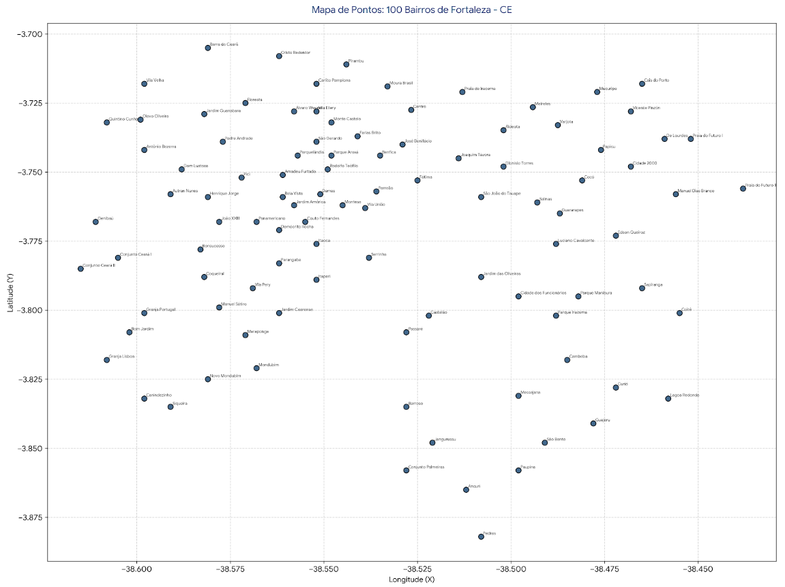
LOCALIZAÇÃO DE ECOPONTOS EM FORTALEZA (SSCFLP)

